Sheet1
论文：Text-aware balloon extraction from manga
序号 | 施引论文 | 年份 | 期刊/会议等级 | 作者1：姓名/学校/学术头衔（国内外院士、Fellow） | 作者2：姓名/学校/学术头衔（国内外院士、Fellow） | 作者3：姓名/学校/学术头衔（国内外院士、Fellow） | 作者4：姓名/学校/学术头衔（国内外院士、Fellow） | 作者5：姓名/学校/学术头衔（国内外院士、Fellow） | 作者6：姓名/学校/学术头衔（国内外院士、Fellow） | 作者7：姓名/学校/学术头衔（国内外院士、Fellow） | 文论首页截图（高清图） | 论文引用出处截图（高清图） | 论文引用描述
1 | A corner-clustering method for detection of slab management numbers sprayed on steel slabs | 2020 | JCR 二区 | Peng Yiping, 湖南大学 | Ge Junhui, 湖南大学 | Qin Hui, 湖南大学 | Ge Xiaojun, 湖南大学 | Xiao Changyan, 湖南大学, APS Fellow |  |  | 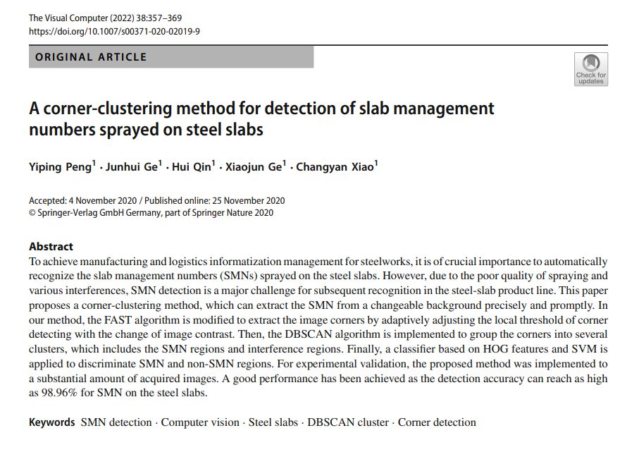 |  | 特征包括颜色[5]、边缘[6]、纹理[7]、笔画[8]、区域[9]、字符外观[10]和文本属性[11]。
2 | A learning approach with incomplete pixel-level labels for deep neural networks | 2020 | JCR 一区 | Nguyen Nhu-Van, 拉罗谢尔大学, APS Fellow | Rigaud Christophe, 拉罗谢尔大学, APS Fellow | Revel Arnaud, 拉罗谢尔大学, PS Fellow | Burie Jean-Christophe, 拉罗谢尔大学 |  |  |  |  |  | 这个数据集已经被用作基准数据集，用于评估多种漫画书图像分析方法，包括气球分割（Dubray & Laubrock, 2019; Liu et al., 2016; Nguyen et al., 2019b; Rigaud et al., 2015）。
3 | Progressive Full Data Convolutional Neural Networks for Line Extraction from Anime-Style Illustrations | 2020 | JCR 二区 | Xin Yuchen, 澳门科技大学, IEEE Fellow | Wong Hon-Cheng, 澳门科技大学, IEEE Fellow | Lo Sio-Long, 澳门科技大学 | Li Junliang, 澳门科技大学 |  |  |  |  |  | 另一方面，刘等人[23]通过文本检测提供了一种解决方案，用于从漫画中提取文本感知的气球。
4 | Comic MTL: optimized multi-task learning for comic book image analysis | 2019 | JCR 三区 | Nhu-Van Nguyen, 拉罗谢尔大学 | Rigaud Christophe, 拉罗谢尔大学, APS Fellow | Burie Jean-Christophe, 拉罗谢尔大学 |  |  |  |  |  |  | 目前用于提取气球的方法基于图像处理中的常规技术，如轮廓、区域检测等[2,25,26,31,39]。
5 | Detecting Text in Manga using Stroke Width Transform | 2019 | JCR 一区 | Piriyothinkul Boonyarith, 泰国国立法政大学拉卡邦分校 | Pasupa Kitsuchart, 泰国国立法政大学拉卡邦分校, APS Fellow | Sugimoto Masanori, 北海道大学 |  |  |  |  |  |  | 日本漫画在全世界广为人知，被称为“漫画”。关于漫画的研究非常广泛[1]–[7]，并且有为这些研究提供的基准数据集，包括Manga109[8]。
6 | Multi-task Model for Comic Book Image Analysis | 2019 | JCR 四区 | Nhu-Van Nguyen, 拉罗谢尔大学 | Rigaud Christophe, 拉罗谢尔大学, APS Fellow | Burie Jean-Christophe, 拉罗谢尔大学 |  |  |  |  |  |  | 目前用于提取气球的方法基于图像处理中的常规技术，如轮廓、区域检测等[3,14,18,25]。
7 | Histogram of Exclamation Marks and Its Application for Comics Analysis | 2018 | JCR 一区 | Hiroe Sotaro, 东京农工大学 | Hotta Seiji, 东京农工大学 |  |  |  |  |  | 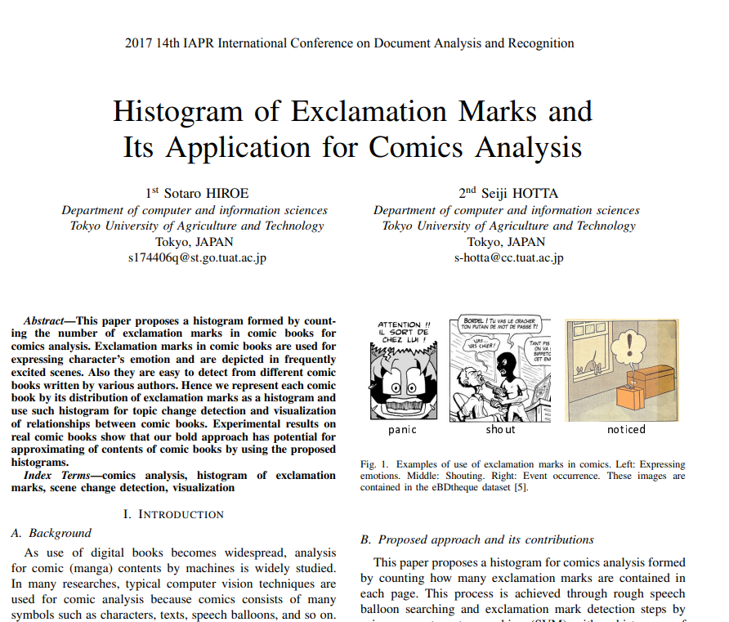 |  | 检测对话气泡区域有一些方法[8]–[11]，然而，这里我们使用典型的图像处理和SVM，因为实现简单。
8 | Scene text detection using adaptive color reduction, adjacent character model and hybrid verification strategy | 2017 | JCR 二区 | Wu Hui, 中南大学 | Zou Beiji, 中南大学 | Zhao Yu-qian, 中南大学 | Guo Jianjing, 中南大学 |  |  |  | 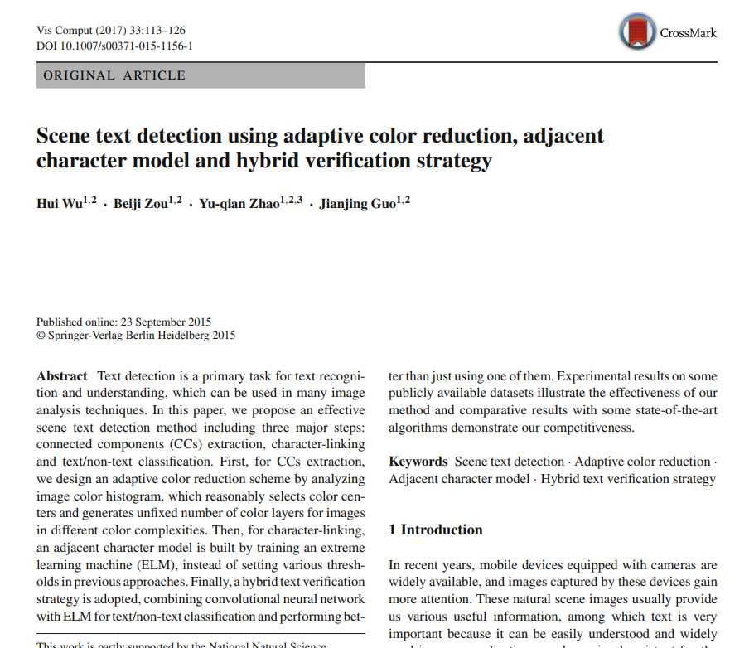 |  | 这些自然场景图像通常为我们提供了各种有用的信息，其中文本非常重要，因为它易于理解并在许多应用中广泛使用，例如盲人的可视助手、游客的翻译器、基于内容的图像搜索、自动机器人导航等[1–5]。

